Portada
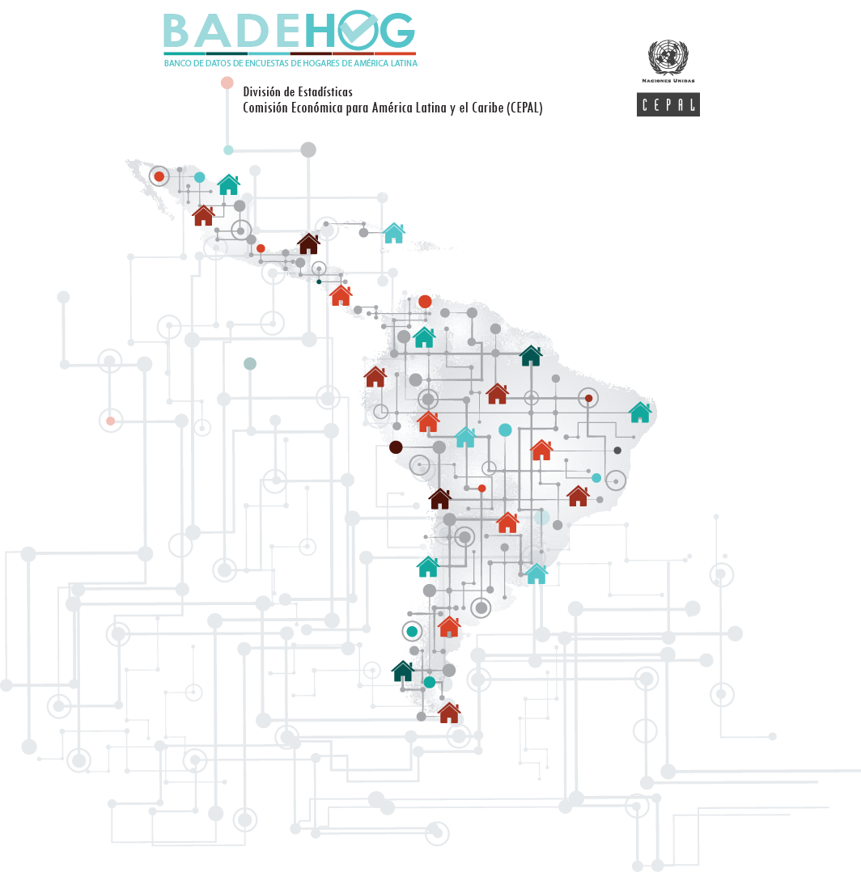

El Salvador

Encuesta de Hogares de Propósitos Múltiples
2020

